Ranking PiN_DMC>3,5T
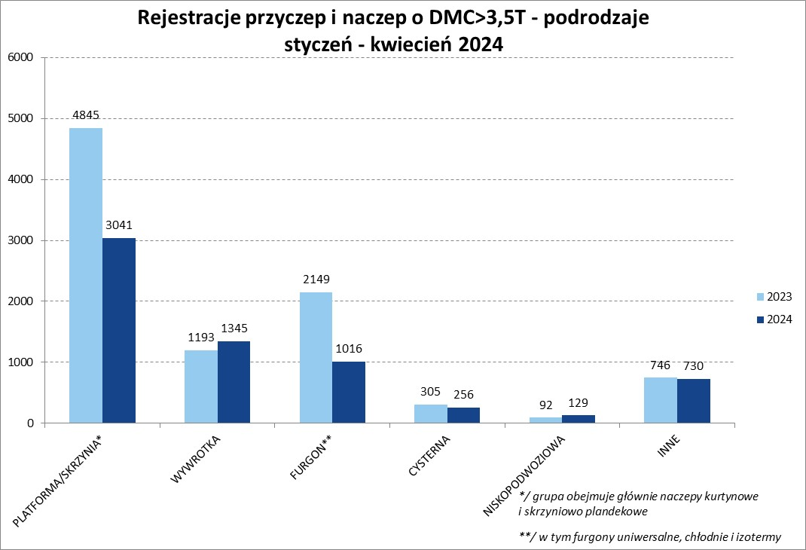
PZPM |  |  |  |  |  | 2024-05-10
Pierwsze rejestracje NOWYCH przyczep i naczep* o DMC>3,5T, udział w rynku %
First Registrations of NEW Trailers & Semi-Trailers with GVW>3.5T, Market Share %
 |  |  |  |  |  | Sztuki / Units
Pozycja | Marka | Rok narastająco Styczeń - Kwiecień
 |  | YTD January - April
 |  | 2024 |  | 2023 |  | Zmiana % r/r
No. | Make
 |  | Ogółem | Udział % | Ogółem | Udział % | Change % y/y
 |  | Total | Mkt shr % | Total | Mkt shr %
1 | SCHMITZ CARGOBULL | 1304 | 20.01% | 2570 | 27.55% | -49.3%
2 | WIELTON | 860 | 13.20% | 1224 | 13.12% | -29.7%
3 | KRONE | 750 | 11.51% | 1732 | 18.56% | -56.7%
4 | KOEGEL | 718 | 11.02% | 546 | 5.85% | 31.5%
5 | WECON | 264 | 4.05% | 304 | 3.26% | -13.2%
6 | SCHWARZMUELLER | 217 | 3.33% | 240 | 2.57% | -9.6%
7 | BODEX | 178 | 2.73% | 223 | 2.39% | -20.2%
8 | KEMPF | 173 | 2.65% | 138 | 1.48% | 25.4%
9 | ZASŁAW | 140 | 2.15% | 98 | 1.05% | 42.9%
10 | INTER CARS - FEBER | 125 | 1.92% | 125 | 1.34% | 0.0%
11 | KAESSBOHRER | 118 | 1.81% | 148 | 1.59% | -20.3%
12 | FLIEGL | 108 | 1.66% | 142 | 1.52% | -23.9%
13 | MEGA | 101 | 1.55% | 162 | 1.74% | -37.7%
14 | BENALU | 82 | 1.26% | 92 | 0.99% | -10.9%
15 | GT TRAILERS/GNIOTPOL | 63 | 0.97% | 73 | 0.78% | -13.7%
16 | MEILLER-KIPPER | 61 | 0.94% | 44 | 0.47% | 38.6%
 | CHEREAU | 61 | 0.94% | 26 | 0.28% | 134.6%
18 | MHS | 57 | 0.87% | 58 | 0.62% | -1.7%
 | BERGER | 57 | 0.87% | 129 | 1.38% | -55.8%
20 | FFB FELDBINDER | 48 | 0.74% | 38 | 0.41% | 26.3%
 | Pozostałe / Others | 1032 | 15.8% | 1218 | 13.1% | -15.3%
 | OGÓŁEM / TOTAL | 6517 | 100% | 9330 | 100% | -30.2%
*/ bez rejestracji czasowych
Źródło: analizy PZPM na podstawie CEP
Source: PZPM analysis based on Central Register of Vehicles

Ranking Naczepy DMC>3,5T
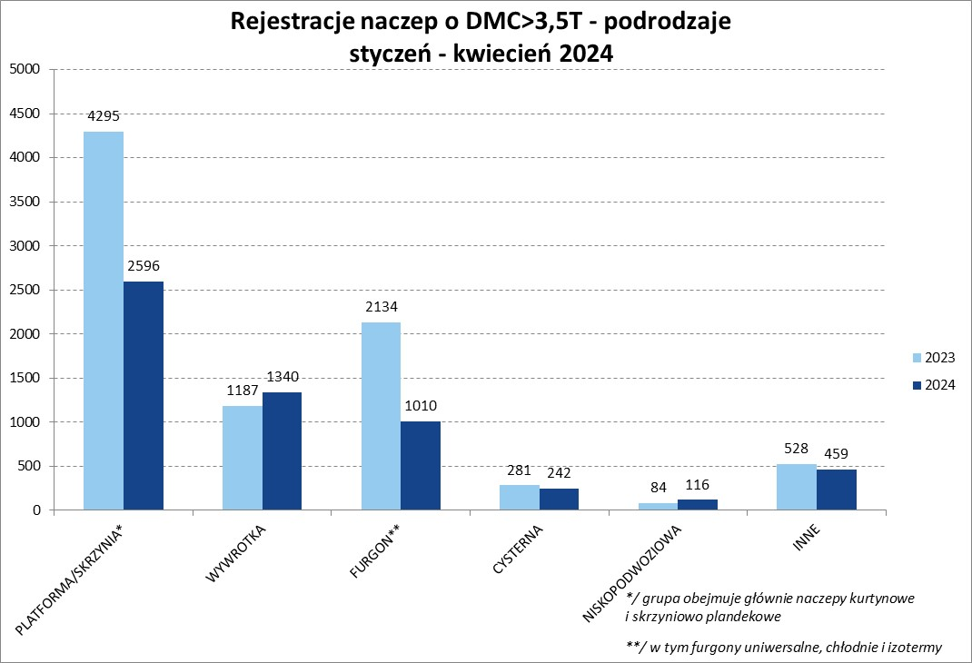
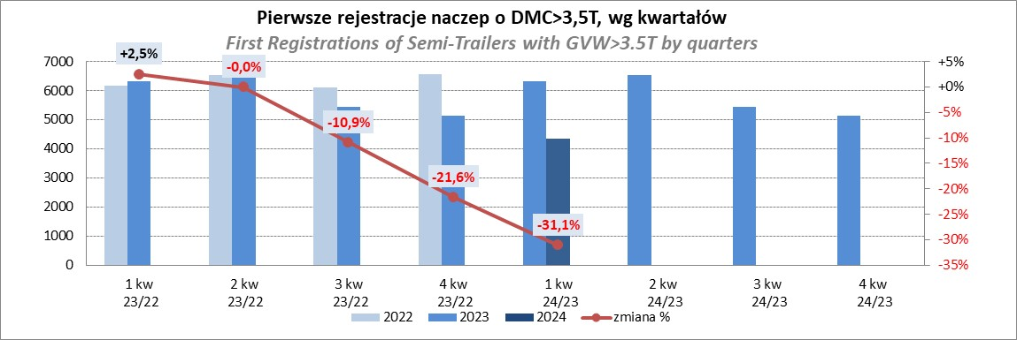
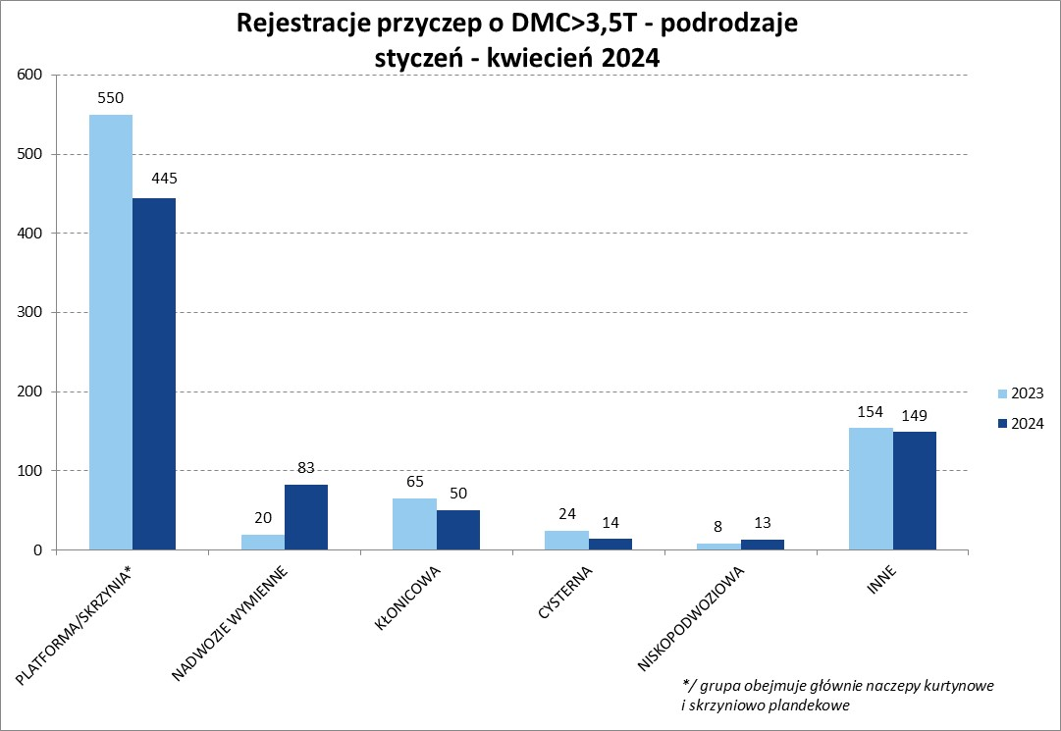
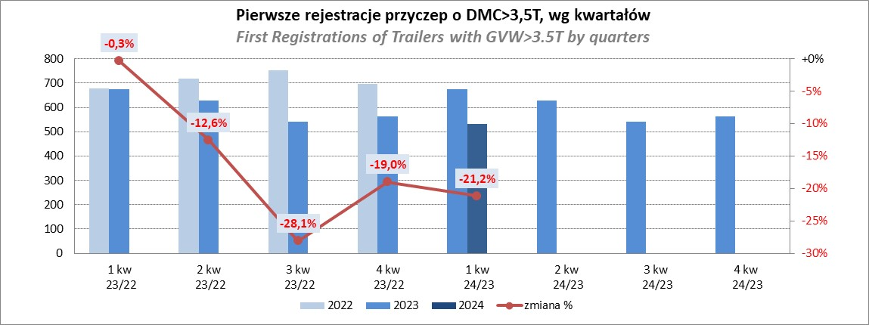
PZPM |  |  |  |  |  | 2024-05-10
Pierwsze rejestracje NOWYCH naczep* o DMC>3,5T, udział w rynku %
First Registrations of NEW Semi-Trailers with GVW>3.5T, Market Share %
 |  |  |  |  |  | Sztuki
Pozycja | Marka | Rok narastająco Styczeń - Kwiecień
 |  | YTD January - April
 |  | 2024 |  | 2023 |  | Zmiana % r/r
No. | Make
 |  | Ogółem | Udział % | Ogółem | Udział % | Change % y/y
 |  | Total | Mkt shr % | Total | Mkt shr %
1 | SCHMITZ CARGOBULL | 1300 | 22.6% | 2566 | 30.16% | -49.3%
2 | KRONE | 743 | 12.9% | 1730 | 20.33% | -57.1%
3 | KOEGEL | 718 | 12.5% | 544 | 6.39% | 32.0%
 | WIELTON | 718 | 12.5% | 1131 | 13.29% | -36.5%
5 | SCHWARZMUELLER | 206 | 3.6% | 235 | 2.76% | -12.3%
6 | BODEX | 176 | 3.1% | 219 | 2.57% | -19.6%
7 | KEMPF | 173 | 3.0% | 138 | 1.62% | 25.4%
8 | ZASŁAW | 126 | 2.2% | 82 | 0.96% | 53.7%
9 | INTER CARS - FEBER | 125 | 2.2% | 125 | 1.47% | 0.0%
10 | KAESSBOHRER | 113 | 2.0% | 148 | 1.74% | -23.6%
11 | MEGA | 101 | 1.8% | 162 | 1.90% | -37.7%
12 | FLIEGL | 99 | 1.7% | 133 | 1.56% | -25.6%
13 | BENALU | 82 | 1.4% | 92 | 1.08% | -10.9%
14 | CHEREAU | 61 | 1.1% | 26 | 0.31% | 134.6%
15 | BERGER | 57 | 1.0% | 129 | 1.52% | -55.8%
16 | MEILLER-KIPPER | 54 | 0.9% | 37 | 0.43% | 45.9%
17 | FFB FELDBINDER | 48 | 0.8% | 38 | 0.45% | 26.3%
 | D-TEC | 48 | 0.8% | 35 | 0.41% | 37.1%
19 | KRAKER | 41 | 0.7% | 32 | 0.38% | 28.1%
20 | LAG | 39 | 0.7% | 54 | 0.63% | -27.8%
 | Pozostałe / Others | 735 | 12.8% | 853 | 10.0% | -13.8%
 | OGÓŁEM / TOTAL | 5763 | 100% | 8509 | 100% | -32.3%
*/ bez rejestracji czasowych
Źródło: analizy PZPM na podstawie CEP
Source: PZPM analysis based on Central Register of Vehicles

Przyczepy lekkie
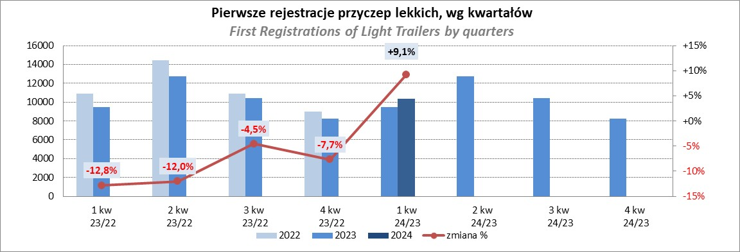
PZPM |  |  |  |  |  | 2024-05-10
Pierwsze rejestracje NOWYCH przyczep lekkich*, udział w rynku %
First Registrations of NEW Light Trailers*, Market Share %
 |  |  |  |  |  | Sztuki / Units
Pozycja | Marka | Rok narastająco Styczeń - Kwiecień
 |  | YTD January - April
 |  | 2024 |  | 2023 |  | Zmiana % r/r
No. | Make
 |  | Ogółem | Udział % | Ogółem | Udział % | Change % y/y
 |  | Total | Mkt shr % | Total | Mkt shr %
1 | NEPTUN-SORELPOL | 4293 | 27.21% | 3629 | 26.41% | 18.3%
2 | TEMARED | 3773 | 23.91% | 3169 | 23.06% | 19.1%
3 | NIEWIADÓW | 958 | 6.07% | 1196 | 8.70% | -19.9%
4 | ZASŁAW | 867 | 5.49% | 904 | 6.58% | -4.1%
5 | FARO | 727 | 4.61% | 522 | 3.80% | 39.3%
6 | RYDWAN | 613 | 3.88% | 547 | 3.98% | 12.1%
7 | MARTZ | 474 | 3.00% | 507 | 3.69% | -6.5%
8 | BRENDERUP-THULE TRAILERS | 378 | 2.40% | 250 | 1.82% | 51.2%
9 | FRACHT | 334 | 2.12% | 171 | 1.24% | 95.3%
10 | WIDPOL | 302 | 1.91% | 227 | 1.65% | 33.0%
11 | WIOLA | 286 | 1.81% | 287 | 2.09% | -0.3%
12 | MASTER-TECH | 215 | 1.36% | 135 | 0.98% | 59.3%
13 | STIM | 203 | 1.29% | 116 | 0.84% | 75.0%
14 | GŁOWACZ | 198 | 1.25% | 161 | 1.17% | 23.0%
15 | W.N.P. M.SUSKI | 184 | 1.17% | 130 | 0.95% | 41.5%
16 | LORRIES | 169 | 1.07% | 146 | 1.06% | 15.8%
17 | SPAWLINE | 142 | 0.90% | 151 | 1.10% | -6.0%
18 | MER | 141 | 0.89% | 57 | 0.41% | 147.4%
19 | CARRO | 108 | 0.68% | 102 | 0.74% | 5.9%
20 | MIRO-CAR1 | 102 | 0.65% | 88 | 0.64% | 15.9%
 | Pozostałe / Others | 1312 | 8.3% | 1247 | 9.1% | 5.2%
 | OGÓŁEM / TOTAL | 15779 | 100% | 13742 | 100% | 14.8%
*/ bez rejestracji czasowych
Źródło: analizy PZPM na podstawie CEP
Source: PZPM analysis based on Central Register of Vehicles

Ranking_P-CR
PZPM |  |  |  |  |  | 2024-05-10
Pierwsze rejestracje NOWYCH przyczep ciężarowych rolniczych*, udział w rynku %
First Registrations of NEW Agricultural Trailers*, Market Share %
 |  |  |  |  |  | Sztuki / Units
Pozycja | Marka | Rok narastająco Styczeń - Kwiecień
 |  | YTD January - April
 |  | 2024 |  | 2023 |  | Zmiana % r/r
No. | Make
 |  | Ogółem | Udział % | Ogółem | Udział % | Change % y/y
 |  | Total | Mkt shr % | Total | Mkt shr %
1 | PRONAR | 374 | 24.10% | 721 | 34.80% | -48.1%
2 | METAL-FACH | 237 | 15.27% | 221 | 10.67% | 7.2%
3 | METALTECH | 139 | 8.96% | 169 | 8.16% | -17.8%
4 | JOSKIN | 102 | 6.57% | 45 | 2.17% | 126.7%
5 | MEPROZET | 88 | 5.67% | 57 | 2.75% | 54.4%
6 | PPHU WODZIŃSKI | 74 | 4.77% | 131 | 6.32% | -43.5%
 | WIELTON | 74 | 4.77% | 152 | 7.34% | -51.3%
8 | POMOT | 60 | 3.87% | 43 | 2.08% | 39.5%
9 | ZASŁAW | 50 | 3.22% | 78 | 3.76% | -35.9%
10 | TECHMONT | 40 | 2.58% | 26 | 1.25% | 53.8%
11 | MARPOL | 36 | 2.32% | 81 | 3.91% | -55.6%
12 | FLIEGL | 33 | 2.13% | 27 | 1.30% | 22.2%
13 | URSUS | 25 | 1.61% | 38 | 1.83% | -34.2%
14 | CYNKOMET | 23 | 1.48% | 24 | 1.16% | -4.2%
15 | BBC | 19 | 1.22% | 58 | 2.80% | -67.2%
 | Pozostałe / Others | 178 | 11.5% | 201 | 9.7% | -11.4%
 | OGÓŁEM / TOTAL | 1552 | 100% | 2072 | 100% | -25.1%
*/ bez rejestracji czasowych
Źródło: analizy PZPM na podstawie CEP
Source: PZPM analysis based on Central Register of Vehicles
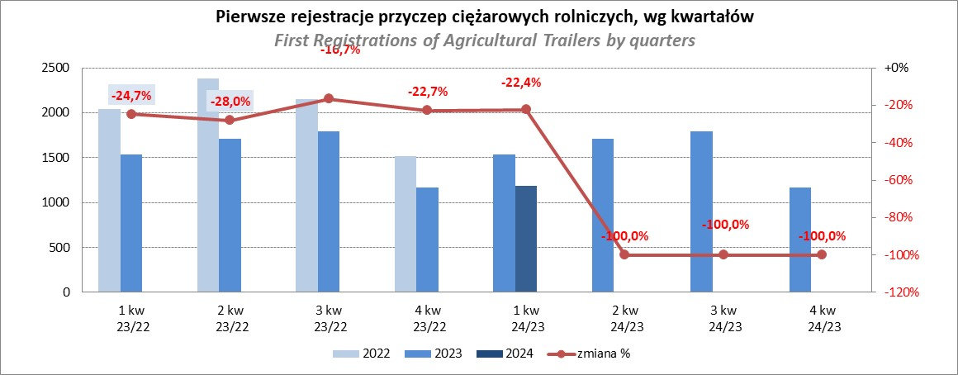

PZPM
Source: PZPM analysis based on Central Register of Vehicles

Ranking_CR
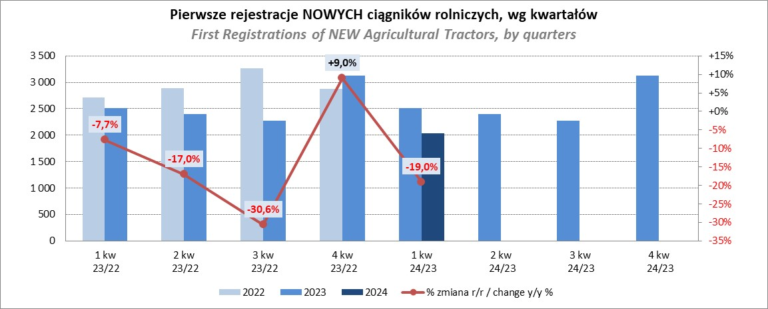
PZPM |  |  |  |  |  | 2024-05-10
Pierwsze rejestracje NOWYCH ciągników rolniczych*, udział w rynku %
First Registrations of NEW Agricultural Tractors*, Market Share %
 |  |  |  |  |  | Sztuki / Units
Pozycja | Marka | Rok narastająco Styczeń - Kwiecień
 |  | YTD January - April
 |  | 2024 |  | 2023 |  | Zmiana % r/r
No. | Make
 |  | Ogółem | Udział % | Ogółem | Udział % | Change % y/y
 |  | Total | Mkt shr % | Total | Mkt shr %
1 | JOHN DEERE | 386 | 14.02% | 574 | 17.08% | -32.8%
2 | KUBOTA | 371 | 13.48% | 374 | 11.13% | -0.8%
3 | NEW HOLLAND | 369 | 13.40% | 500 | 14.88% | -26.2%
4 | DEUTZ-FAHR | 214 | 7.77% | 312 | 9.29% | -31.4%
5 | CASE IH | 181 | 6.57% | 201 | 5.98% | -10.0%
6 | CLAAS | 176 | 6.39% | 142 | 4.23% | 23.9%
7 | MASSEY FERGUSON | 152 | 5.52% | 173 | 5.15% | -12.1%
8 | SOLIS | 139 | 5.05% | 128 | 3.81% | 8.6%
9 | VALTRA | 123 | 4.47% | 177 | 5.27% | -30.5%
10 | FENDT | 118 | 4.29% | 113 | 3.36% | 4.4%
11 | FARMTRAC | 94 | 3.41% | 159 | 4.73% | -40.9%
12 | ARBOS | 76 | 2.76% | 55 | 1.64% | 38.2%
13 | STEYR | 54 | 1.96% | 83 | 2.47% | -34.9%
14 | ZETOR | 50 | 1.82% | 130 | 3.87% | -61.5%
15 | LANDINI | 45 | 1.63% | 21 | 0.63% | 114.3%
 | Pozostałe / Others | 205 | 7.4% | 218 | 6.5% | -6.0%
 | OGÓŁEM / TOTAL | 2,753 | 100% | 3,360 | 100% | -18.1%
*Pojazdy zarejestrowane jako Ciągniki Rolnicze bez wyróżnionych jako potencjalne ATV / UTV
** Liczby zawierają rejestracje czasowe na koniec miesięcy
Źródło: analizy PZPM na podstawie CEP
*Vehicles registered as Agricultural Tractors without considered as ATV / UTV
Source: PZPM analysis based on Central Register of Vehicles

